T.CONTENT
 | 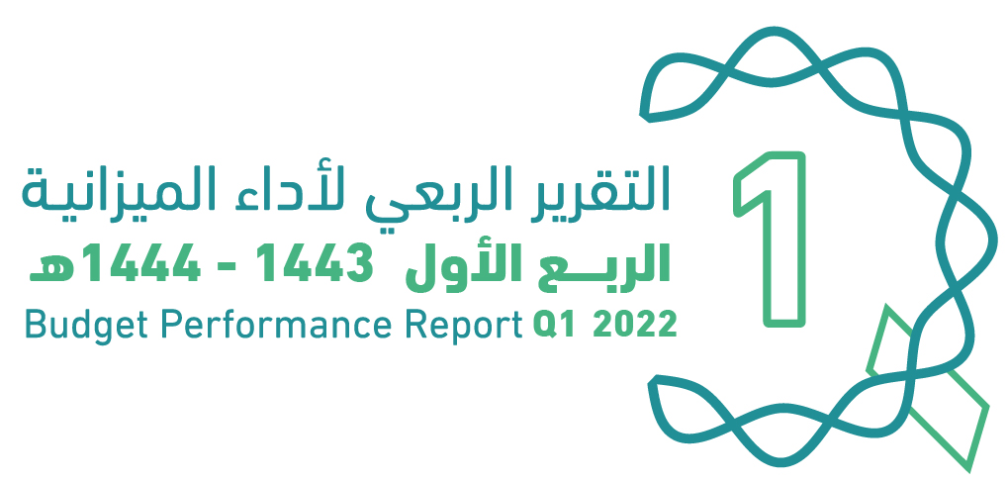
العنوان | Subject
مقدمة | INTRODUCTION
الميزانيـــــة العامـــــة للدولــــــة للسنة المالية 1444/1443هـ (2022م) | The Government Budget For FY 2022
الملخص التنفيذي لأداء الميزانيـــــة العامـــــة للدولــــــة للربع الأول من السنة المالية 1444/1443هـ (2022م) | Summary of Q1 Performance
الإيرادات | Revenues
المصروفات | Expenditures
التمويل | Financing
الدين العام | Public Debt
ملحق تعريف البنود | Appendix on the Definition

Summary
الملخص التنفيذي |  | Summary of Q1 Performance
النتائج الفعلية لأداء الميزانية للربع الأول من السنة المالية 1443/ 1444هـ (2022م) |  | Actual performance in Q1 of FY 2022
(مليون ريال) |  | (SAR Million)
Revenues
Expenditures
Surplus/(Deficit)
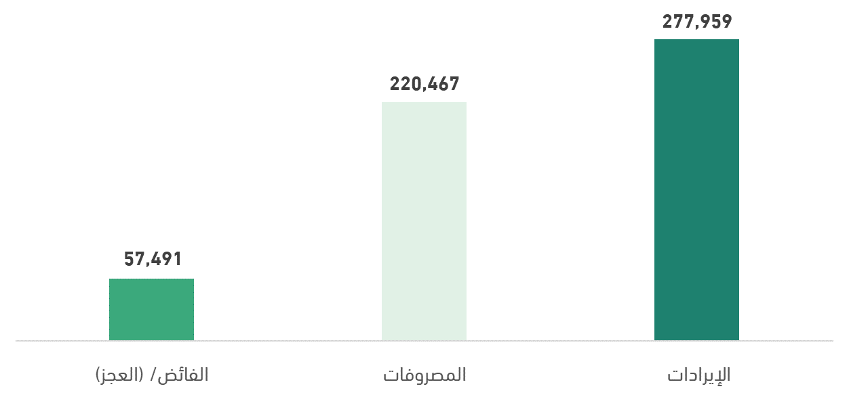

أداء الميزانية العامة للدولة للربع الأول من السنة المالية الحالية 1443/ 1444هـ (2022م) | Quarterly Budget Performance Report of FY 2022 Q1 (1443/1444 H)

